关系图
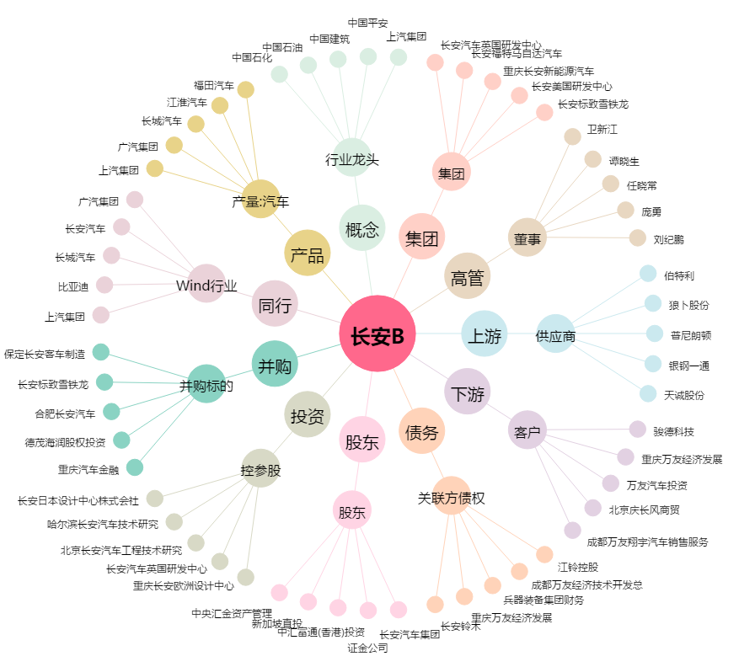
长安B[200625.SZ] - 关系概览图

